モデル設計
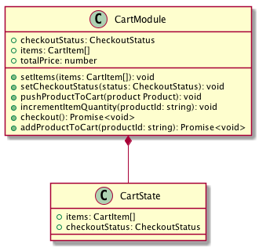

プロパティはゲッター

モジュール
ステートを編集するメソッドは
ミューテーション

戻り値がPromise（非同期）な
メソッドはアクション

データの塊はステート

中間層
画面
ストア（Vuex）

商品モジュール

ショッピング画面

カートモジュール

画面
ロジック
ストア（Vuex）

商品モジュール

ショッピング画面
ショップロジック

カートモジュール

API
API の呼び出しはロジックから行う
（ストアからは呼び出さない）

ショップAPI

画面
ロジック

ストア
ショッピング画面
ショップロジック

商品モジュール

モジュール間の
依存関係を取り除く

カートモジュール

ロジック
ショップロジック
カートモジュール

ショッピング画面

商品管理ロジック
商品モジュール

商品管理画面

ユーザー管理ロジック
ユーザーモジュール

